Sheet1
らく認 アカウント作成方法

らく認HPを開く
https://www.rakunin.co.jp/portal/

アカウント作成ボタンを押下
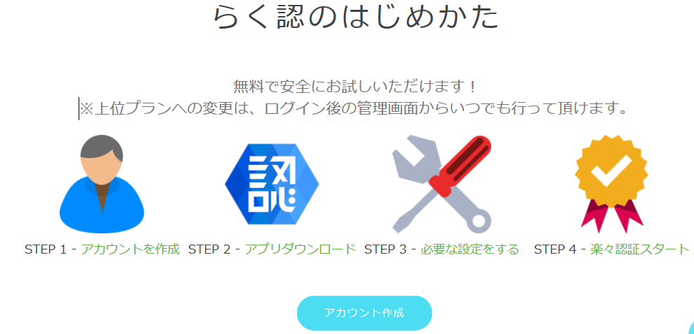

新規登録ボタンを押下
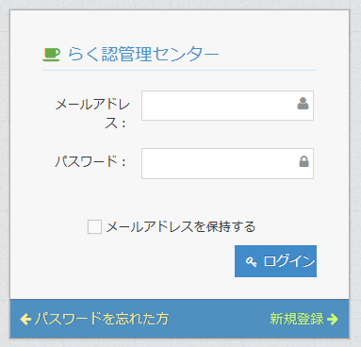

登録に必要な情報を入力する
「サービス規約内容に同意します。」にチェックをする
「登録」ボタンを押下
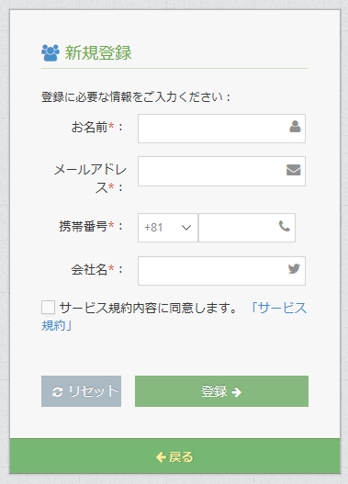

下記のようなメールが送信されるので、「ここをクリックしてアクティブ」をクリックする。
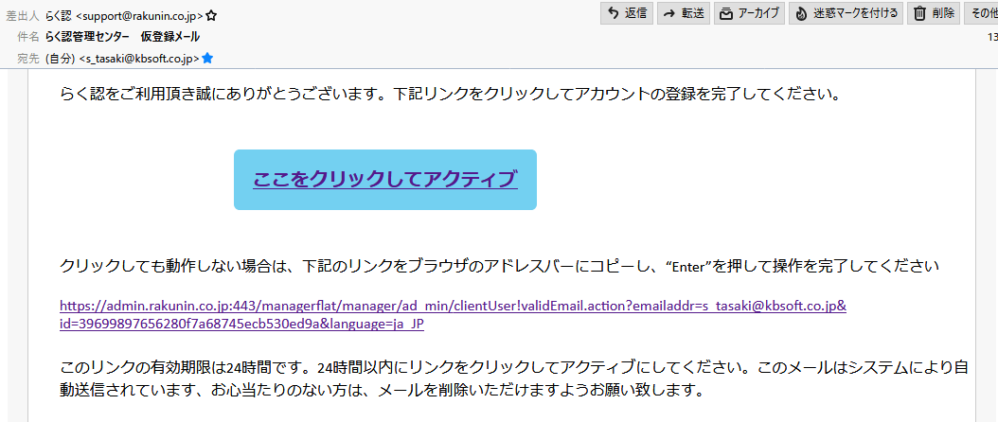

下記画面が表示されるので、パスワードを入力して「確定」ボタンをクリックする。
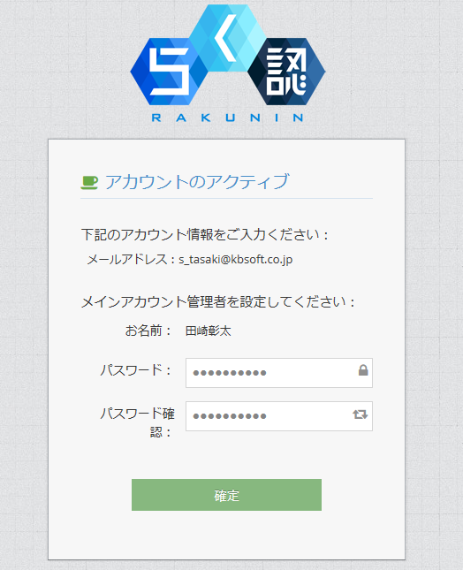

ログイン方法
登録した「メールアドレス」「パスワード」を入力する
「ログイン」ボタンを押下
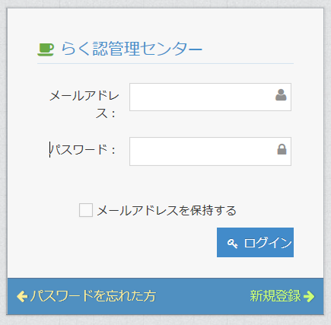

「ユーザーグループ」を押下
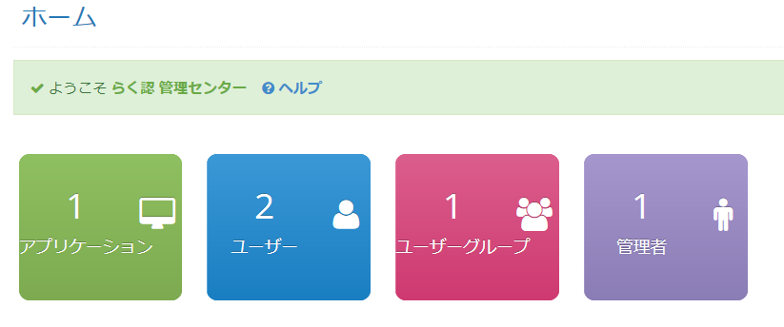

「＋」をクリック

「ユーザーグループ名」を入力する
「保存」ボタンを押下
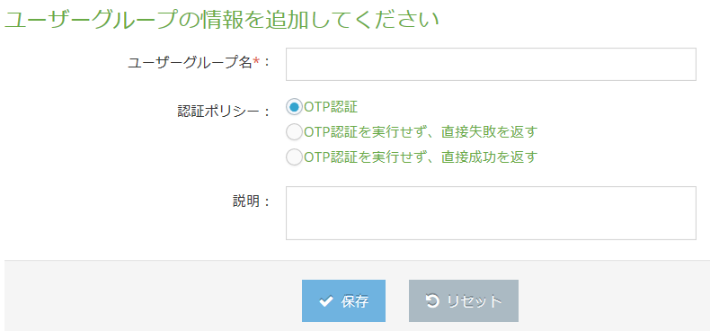

「ユーザーの追加」ボタンを押下
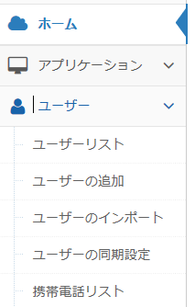

「ユーザーID」を入力する
登録した「ユーザーグループ」を選択する
「保存」ボタンを押下
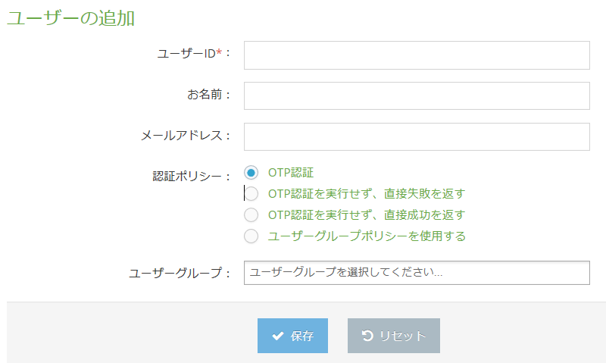

「確定」ボタンをクリックする。

「保存」ボタンをクリックする。
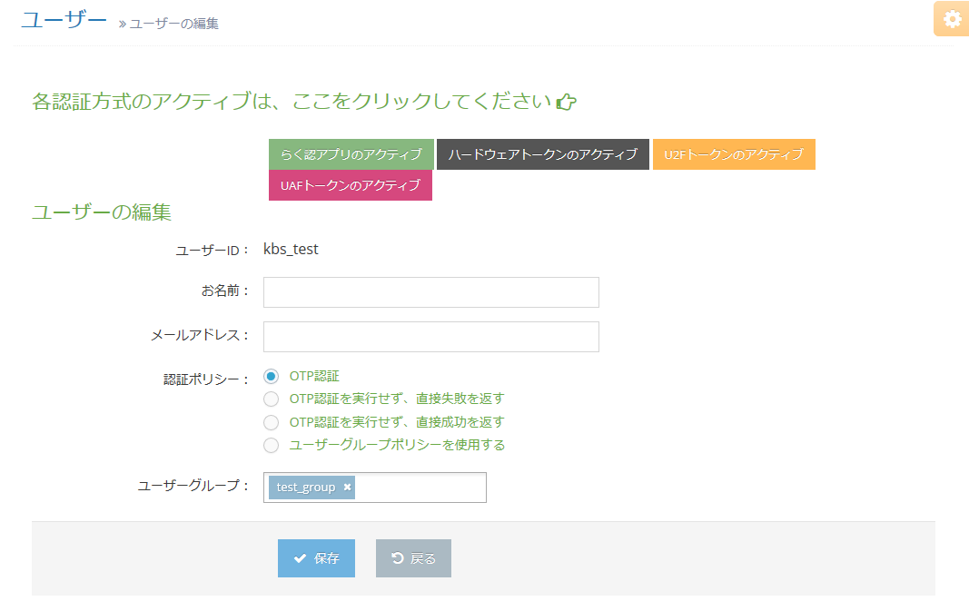

「設定管理」をクリックする。
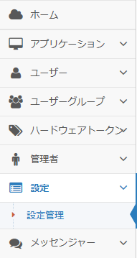

「SMS認証」にチェックをいれる
「設定保存」ボタンをクリックする。
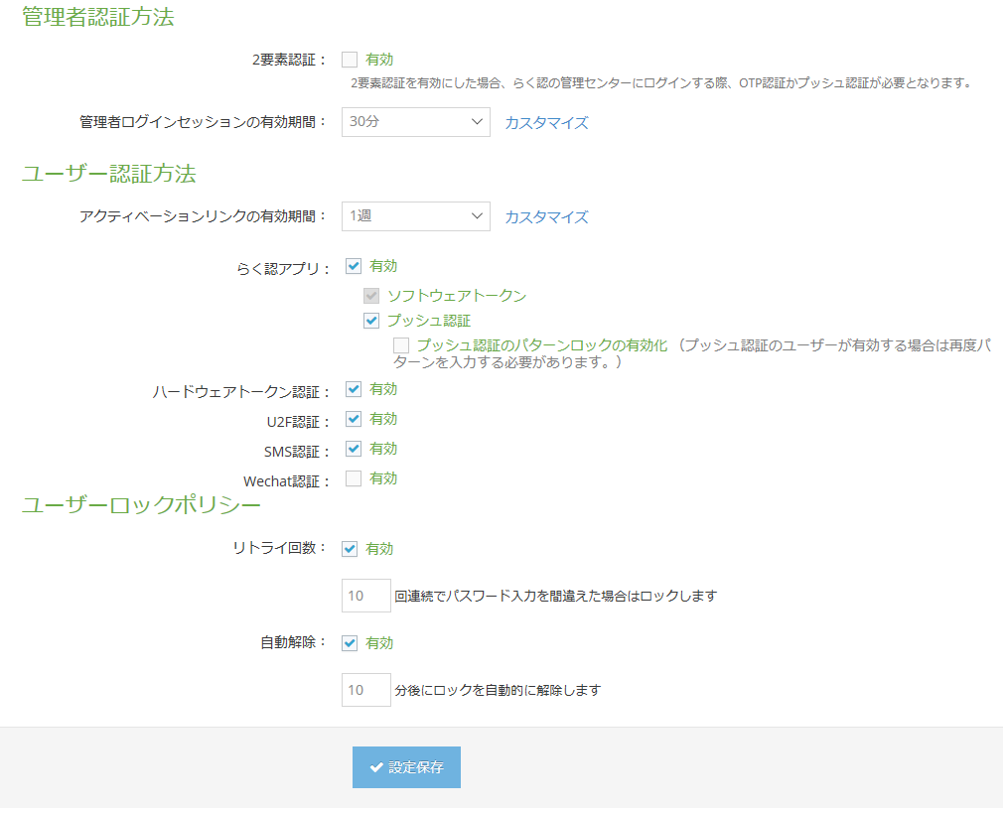

「アプリケーション」を押下

「＋」をクリック

「SDK」を押下
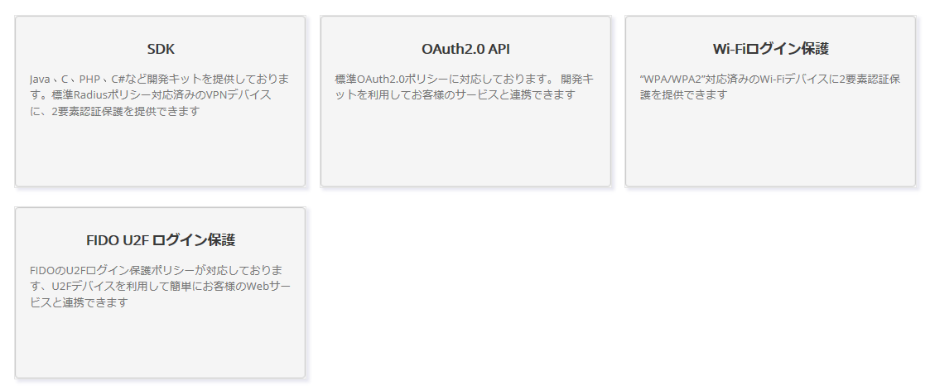

「アプリケーション名」を入力する
「SMS認証」にチェックする
登録した「ユーザーグループ」を選択する
「保存」ボタンを押下
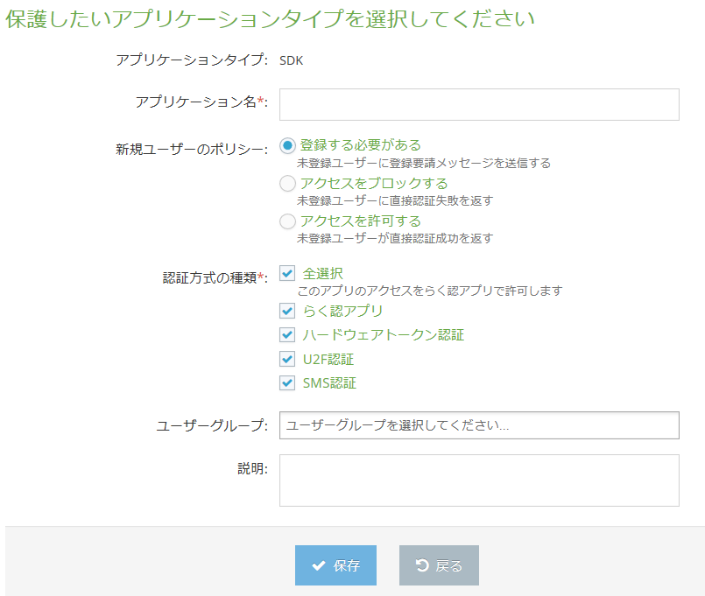

「アプリケーションリスト」ボタンを押下
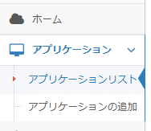

登録した「アプリケーション名」を選択する
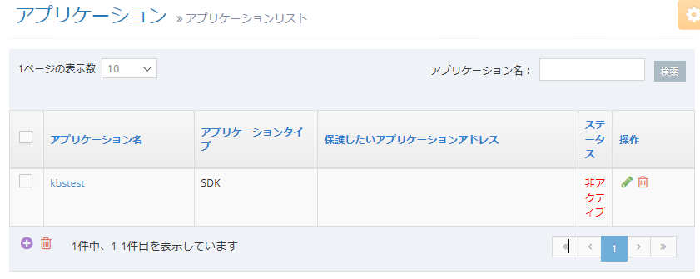

phpで使用する「RAKUNIN_APP_ID」＝アプリケーションID、「RAKUNIN_APP_SECRET」=セキュリティーキー
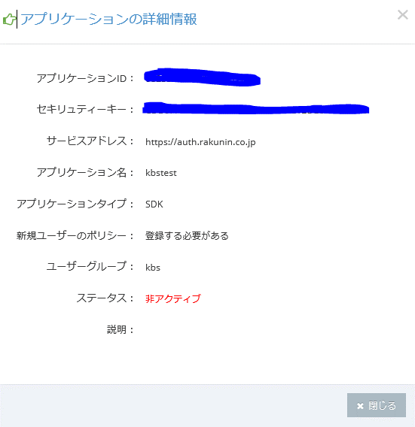

「携帯電話リスト」ボタンを押下

「編集」ボタンを押下 ※鉛筆のイラスト

「ユーザー追加」ボタンを押下 ※「+」のイラスト
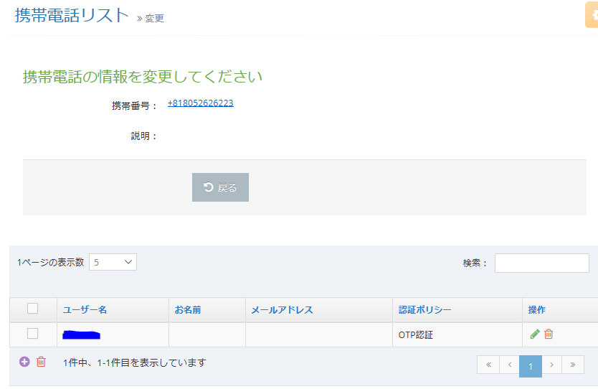

登録した「ユーザーID」を入力し、「検索」ボタンを押下
リストに表示された「ユーザーID」を選択し、「確定」ボタンを押下
※ユーザと携帯電話の紐づけが完了
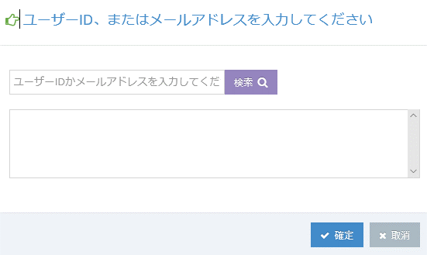

「ユーザー」欄に「ユーザーID」が表示されていれば、紐づけされている

